关系图
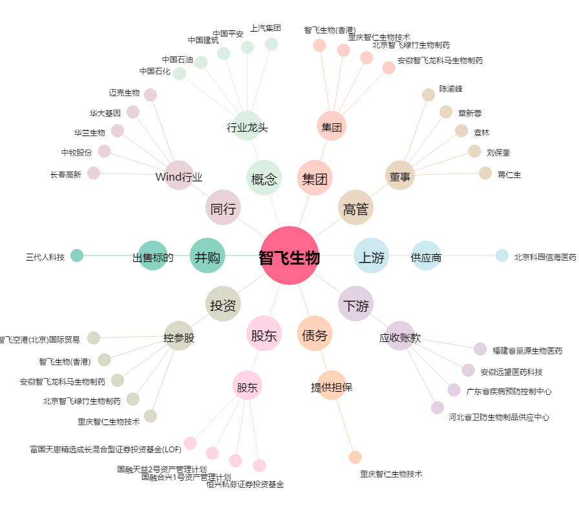
智飞生物[300122.SZ] - 关系概览图

